JS-ES6
Enhance oject literial
Ví dụ: | var h
 | var g
 | var sum = {h,
 | g,
 | get(){return name;}}
 | sum chính là 1 Enhance object literial

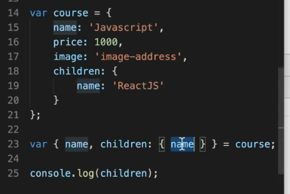
Destructuring
phân rã object với array: tách các phần tử của object hoặc array ra thành các phần tử riêng rẻ mà k cần đi qua object hoặc array đó
 | Bình thường | Sử dụng destructuring
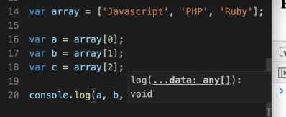
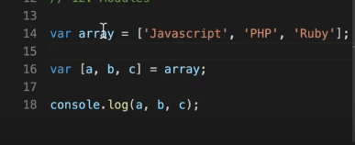
 |  |  |  | Hay dùng để lấy ra chỉ 1 phần tử trong object hoặc array
 |  |  |  | Có thể lấy từng nhiều object lồng nhau
 |  |  |  | bằng cách name : {}
 |  |  |  | đổi tên được bằng cách name:new_name

 |  | nếu lấy 2 phần tử thì bỏ b đi . Vẫn để im dấu ,
Rest |  |  | Hay dùng để xóa 1 key trong object hoặc mảng
sử dụng cùng destructuring nhưng là lấy ra những phần tử còn lại trong object hoặc array |  |  | Định nghĩa tham số

 | var [a, …rest] = array
 | nó sẽ bỏ phần tử a trong mảng đi và lấy ra những thằng còn lại

Spread
hay dùng để nối array
dùng … sẽ bỏ đi dấu ngoặc trước array đó đi
Tương tự với object cũng thế

Khi sử dụng truyền tham số thì sẽ là spread

Module trong javascript
sử dụng import để nạp vào
nhưng phải có export để các function khác có thể dùng được
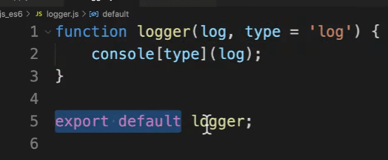

 | Chú ý : 1 module chỉ export được 1 biến default (còn có thể export nhiều giá trị khác nữa)

 | Hàm:
 | Tham s?: giá tr? truy?n vào khi g?i d?n func, dùng d? tính x? lý d? li?u
 | Truy?n tham s?:
 | Argument?
 | +Return trong hàm:
 | m?c d?nh tr? v? undefined
 | #NAME?
 | +Khai báo:
 | +Các lo?i function:
 | Declare Func:func showMess(){}
 | Express func:var x = func showMess(){} có toán t? gán
 | Arrow func: () => {}

 | Polyfill:
 | Object:

ReactJS
document.getelement()
 | To nhất là document đại diện cho trang web , bên dưới là các node - có thể node element node attribute note text
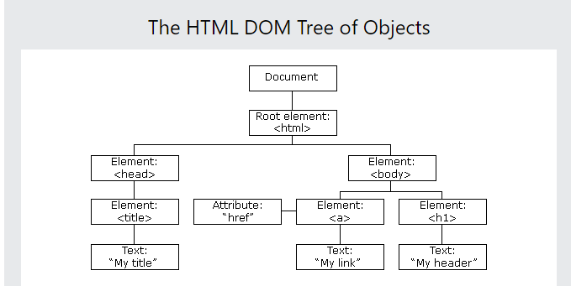

 | Tạo ra như C# bằng cách
 | React.createElement()
 | Sau khi tạo thì thực hiện render ra html bằng thư viện reactDOM

 | ReactDOm là cầu nối cho React thực hiện render cho react

JSX | = Javascript XML
 | Có thể hỗ trợ viết javascript trong html
 | Cần sử dụng thư viên trung gian để chuyển đổi cú pháp js sang html được đó là babel

